Д0283
Технологическая карта

Артикул | Наименование
Д0283 | Перчатки ХБ 5 нитей 7,5 класс с ПВХ 'Точка' белые (54 гр) 'Praktische Home' с этикеткой-подвесом

Состав
Артикул | Наименование | Количество
П5328 | Перчатки ХБ 5 нитей 7,5 класс с ПВХ 'Точка' белые (54 гр) | 1 пара
Д2719 | Держатель пластиковый 35 мм КРЮЧОК | 1 шт
Ы2017/1 | ШТРИХ-ЛЕНТА 58*40 Полуглянец | 1 шт
Ы2017/1 | ШТРИХ-ЛЕНТА 58*40 Полуглянец | 1 на 10 пар (клеится на мешок)
Ъ0018 | МЕШОК П/Э 400*400*0,04 | 1 на 10 пар
Менеджер ПК распечатывает заявку на фасовку.
На пару перчаток необходимо закрепить пластиковый крючок. Наклеить на перчатку этикетку 25*47 Индивидуального дизайна
Путь дизайна этикетки: V:\Общая_информация\ДЛЯ СКЛАДОВ\ПЕРЧАТКИ этикетки и тех карты
Выбрать дизайн нужного артикула, наклеить на перчатку, как показано на фото:
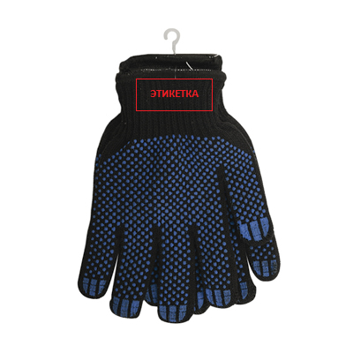
Упаковать в п/э мешок 10 пар перчаток. Наклеить на мешок групповую этикетку, в которой должно содержаться:
Наименование
Кол-во в мешке
Штрих код

Далее перчатки упаковываются в стопу по 12 пар и в полиэтиленовый пакет и на пакет клеится групповая этикетка.
Полиэтиленовый пакет запаявается на запайщике.
Групповая этикетка содержит:
Артикул
наименование товара
количество в упаковке
штрих-код

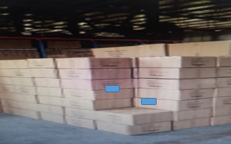
Затем пакеты по 12 пар упаковываются в коробку, в которой изначально были перчатки.
Маркировка на коробке заклеивается новой маркировкой от данного артикула перчаток.
Сама коробка тоже заклеивается.

